M1
1 Mapa Autonomi Erkidegoen garrantzia jatorri bezala, egindako bidaien arabera. 2016. (%).
Mapa 1 Importancia de cada Comunidad como origen, según viajes realizados. 2016. (%).

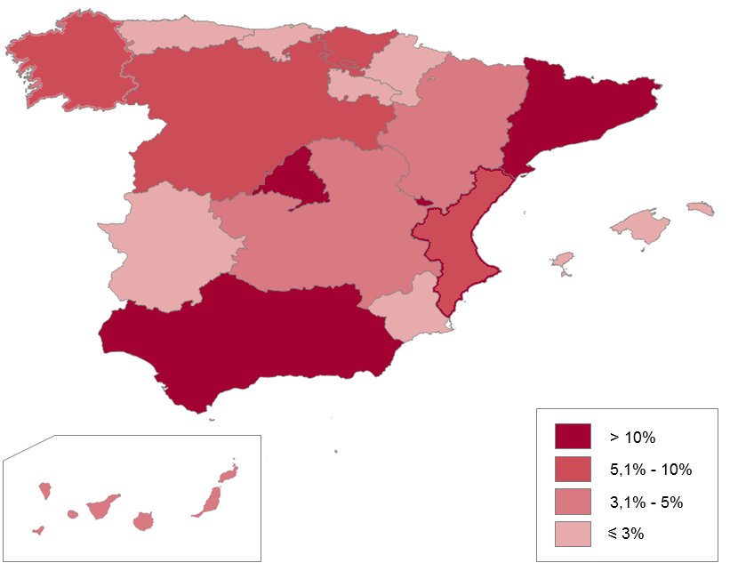
 | Postua | %
 | Posición
Andaluzia | Andalucía | 2 | 15.8
Aragoi | Aragón | 9 | 3.7
Asturias | Asturias | 12 | 2.3
Balearrak | Baleares | 15 | 1.7
Kanariak | Canarias | 10 | 3.1
Kantabria | Cantabria | 16 | 1.2
Gaztela-Mantxa Castilla la Mancha | 8 | 4.5
Gaztela eta Leon | Castilla y León | 5 | 6.1
Katalunia | Cataluña | 3 | 15.7
Valentziako Erkidegoa | Com. Valenciana | 4 | 8.5
Extremadura | Extremadura | 13 | 2.2
Galizia | Galicia | 7 | 5.0
Madril | Madrid | 1 | 19
Murtzia | Murcia | 11 | 2.4
Nafarroa | Navarra | 14 | 1.8
Euskadi | 6 | 5.8
Errioxa | La Rioja | 17 | 0.7
Ceuta eta Melilla | Ceuta y Melilla | 18 | 0.3

G1
1 Grafikoa Egindako bidaien banaketa adinaren eta sexuaren arabera. 2016. (%). Jatorria, Euskadi eta Estatua.
Gráfico 1 Distribución de los viajes realizados por edad y sexo. 2016. (%). Origen, Euskadi y Estado.

Banaketa adinaren arabera /
Distribución por edad (%)

Columna1 | 15-29 urte bitartean / Entre 15-29 años | 30-44 urte bitartean / Entre 30-44 años | 45-64 urte bitartean / Entre 45-64 años | 65 urte baino gehiago / Mayores de 65 años | 65 urte bainan gehiago / Mayores de 64 años
Euskadi | 16.1 | 33.1 | 36.5 | 14.3
Estatua/ Estado | 20.5 | 33 | 35.2 | 11.3

Banaketa sexuaren arabera /
Distribución por sexo (%)

Columna1 | Gizonak/ Hombres | Emakumeak/ Mujeres
Euskadi | 52.5 | 47.5
Estatua/ Estado | 51.75 | 48.25

Iturria / Fuente: Encuesta de Turismo de Residentes. INE, 2016.
Ikus bidaiarien adinari buruzko ohar metodologikoa. Ver nota metodológica sobre edad de las personas viajeras.

G2
2 Grafikoa Bidaien banaketa bidaia-motaren arabera. 2016. (%). Jatorriak, Euskadi eta Estatua.
Gráfico 2 Distribución de los viajes realizados según tipo. 2016. (%). Origen, Euskadi y Estado.

 | Euskadi | Estatua / Estado
Asteburua / Fin de semana | 43.6 | 45.3
Udako oporrak / Vacaciones de verano | 17.2 | 13.1
Aste Santuko oporrak / Vacaciones Semana Santa | 3.6 | 3.6
Lanekoak: errepikariak / Recurrentes trabajo | 1.9 | 4
Zubiak / Puentes | 5.1 | 5.5
Ikasketak: errepikariak / Recurrentes estudios |  | 0.2
Gabonetako oporrak / Vacaciones Navidad | 3.3 | 4.3
Lana / Trabajo | 3.5 | 4.9
Bestelakoak / Otros | 21 | 18.3
Ikasketak / Estudios |  | 0.8
Zubiak / Puentes | 5.1 | 5.5
Bestelako erantzunak / Otras respuestas | 0.8

 | Asteburua / Fin de semana | Udako oporrak / Vacaciones de verano | Aste Santuko oporrak / Vacaciones Semana Santa | Lanekoak: errepikariak / Recurrentes trabajo | Zubiak / Puentes | Ikasketak: errepikariak / Recurrentes estudios | Gabonetako oporrak / Vacaciones Navidad | Lana / Trabajo | Bestelakoak / Otros | Ikasketak / Estudios | Zubiak / Puentes | Bestelako erantzunak / Otras respuestas
Euskadi | 43.6 | 17.2 | 3.6 | 1.9 | 5.1 |  | 3.3 | 3.5 | 21 |  | 5.1 | 0.8
Estatua / Estado | 45.3 | 13.1 | 3.6 | 4 | 5.5 | 0.2 | 4.3 | 4.9 | 18.3 | 0.8 | 5.5

Iturria / Fuente: Encuesta de Turismo de Residentes, INE. 2016

G3
3 Grafikoa Egindako bidaien banaketa norakoaren arabera. 2016. (%). Jatorriak, Euskadi eta Estatua.
Gráfico 3 Distribución de los viajes realizados según destino. 2016. (%). Origen, Euskadi y Estado.

Euskadi

Estatuaren barneko turismoa/Turismo interno | Kanporako turismoa / Destino al extranjero
90.1 | 9.9

Estatua / Estado

Barruko turismoa/Turismo interno | Kanporako turismoa / Destino al extranjero
91.3 | 8.7

Iturria / Fuente: Encuesta de Turismo de Residentes, IET. 2016

M2
2 Mapa Euskotarrek egindako bidaien helmuga-erkidegoen garrantzia. 2016.
Mapa 2 Importancia de las CC.AA. de destino de los viajes realizados por residentes en Euskadi. 2016.

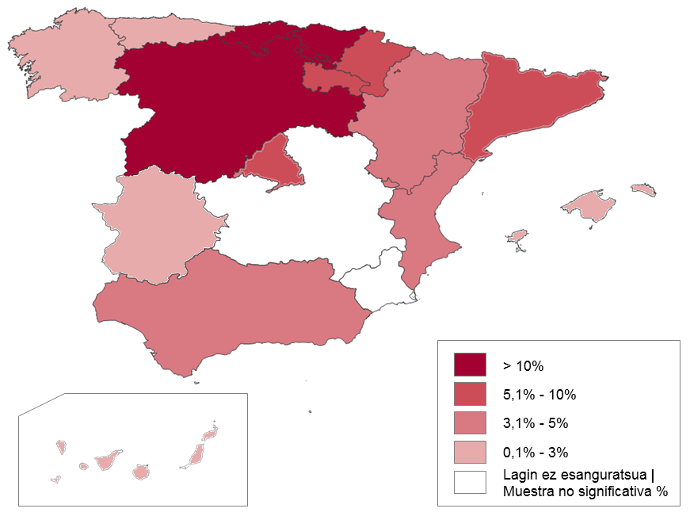
 | Postua | %
 | Posición
Andaluzia | Andalucía | 10
Aragoi | Aragón | 8
Asturias | Asturias | 11
Balearrak | Baleares | 15
Kanariak | Canarias | 14
Kantabria | Cantabria | 3
Gaztela-Mantxa Castilla la Mancha | *
Gaztela eta Leon | Castilla y León | 2
Katalunia | Cataluña | 5
Valentziako Erkidegoa | Com. Valenciana | 9
Extremadura | Extremadura | 13
Galizia | Galicia | 12
Madril | Madrid | 6
Murtzia | Murcia | *
Nafarroa | Navarra | 7
Euskadi | 1
Errioxa | La Rioja | 4
Ceuta eta Melilla | Ceuta y Melilla | *
* Lagin ez esanguratsua | muestra no significativa
Iturria / Fuente: Encuesta de Turismo de Residentes INE. 2016

G4
4 Grafikoa Egindako bidaien banaketa iraupenaren arabera. 2016. (%).Jatorriak, Euskadi eta Estatua.
Gráfico 4 Distribución de los viajes realizados según duración. 2016. (%). Origen, Euskadi y Estado. |  |  |  |  |  |  |  |  |  |  |  |  | Euskadi |  | Euskadi |  |  |  | Estatua | Estado |  | Estatua | Estado
 |  |  |  |  |  |  |  |  |  |  |  |  | 2015 | 2016 | 2015 | 2016 |  |  | 2015 | 2016 | 2015 | 2016
 |  |  |  |  |  |  |  |  |  |  |  |  | 9,547,081 | 10,488,344 |  |  |  |  | 175,470,740 | 181,950,842
 |  |  |  |  |  |  |  |  |  |  |  |  | 100 | 100 |  |  |  |  | 100 | 100
 |  |  |  |  |  |  |  |  |  |  |  | (1 a 3 días) | 65.2 | 63.4 | 6224696.812 | 6649610.096 | 6.8% |  | 69.4 | 68.9 | 121776693.56 | 125364130.14 | 2.9%
 |  |  |  |  |  |  |  |  |  |  |  | (Más de 4 días) | 34.8 | 36.6 | 3322384.188 | 3838733.904 | 15.5% |  | 30.6 | 31.1 | 53694046.44 | 56586711.862 | 5.4%
 |  |  |  |  |  |  |  |  |  |  |  | 4-7 egun bitartean | 4 a 7 días | 55.1 | 56.4 | 1830633.6876 | 2165045.9219 | 18.3% | 4-7 egun bitartean | 4 a 7 días | 63 | 62.2 | 33827249.257 | 35196934.778 | 4.0%
 |  |  |  |  |  |  |  |  |  |  |  | 8-15 egun bitartean | 8 a 15 días | 28.2 | 27.7 | 516238.6999 | 599717.72035 | 16.2% | 8-15 egun bitartean | 8 a 15 días | 23.6 | 24.6 | 7983230.8247 | 8658445.9554 | 8.5%
 |  |  |  |  |  |  |  |  |  |  |  | 15 egun baino gehiago | Más de 15 días | 16.7 | 15.9 | 86211.862883 | 95355.117536 | 10.6% | 15 egun baino gehiago | Más de 15 días | 13.4 | 13.2 | 1069752.9305 | 1142914.8661 | 6.8%

 | 15 egun baino gehiago/ Más de 15 días | 8-15 egunen bitartean / 8 a 15 días | 4-7 egunen bitartean / 4 a 7 días | 1-3 egunen bitartean / 1 a 3 días
Estatua/ Estado | 4.1 | 7.6 | 19.4 | 68.9
Euskadi | 6 | 10.3 | 20.3 | 63.4

Iturria / Fuente: Encuesta de Turismo de Residentes, INE. 2016
Total destino

Viajes
Total alojamientos
Total motivos |  |  | Negocios y otros motivos profesionales |  |  | Ocio, recreo y vacaciones |  |  | Turismo de sol y playa |  |  | Turismo de naturaleza |  |  | Turismo cultural |  |  | Visitas a conocidos
Total transporte |  |  | Total transporte |  |  | Total transporte |  |  | Total transporte |  |  | Total transporte |  |  | Total transporte
Total viajes |  |  | Total viajes |  |  | Total viajes |  |  | Total viajes |  |  | Total viajes |  |  | Total viajes
Total noches | De 1 a 3 noches | LARGOS | Total noches | De 1 a 3 noches | LARGOS | Total noches | De 1 a 3 noches | LARGOS | Total noches | De 1 a 3 noches | LARGOS | Total noches | De 1 a 3 noches | LARGOS | Total noches | De 1 a 3 noches | LARGOS
16 País Vasco | 16 País Vasco |  | 16 País Vasco | 16 País Vasco |  | 16 País Vasco | 16 País Vasco |  | 16 País Vasco | 16 País Vasco |  | 16 País Vasco | 16 País Vasco |  | 16 País Vasco | 16 País Vasco
2016 | 2016 |  | 2016 | 2016 |  | 2016 | 2016 |  | 2016 | 2016 |  | 2016 | 2016 |  | 2016 | 2016
10,488,344 | 6,649,158 | 3,839,186 | 565,372 | 366,440 | 198,932 | 5,954,368 | 3,428,707 | 2,525,661 | 1,377,555 | 498,274 | 879,281 | 566,448 | 361,810 | 204,638 | 910,343 | 375,360 | 534,983 | 3,608,013 | 2,645,660 | 962,353
 |  | 36.6% |  |  | 35.2% |  |  | 42.4% |  |  | 63.8% |  |  | 36.1% |  |  | 58.8% |  |  | 26.7%

 |  |  |  |  |  | OTRO OCIO-REC-VAC

 |  |  |  |  |  | 3,100,022 | 2,193,263 | 906,759
 |  |  |  |  |  |  |  | 29.3%

 |  |  | resto de largos |  | NEG/ TOT LARGOS |  |  | ORV / TOT LARGOS |  |  | SOL PLAYA / TOT LARGOS |  |  | TUR NAT / TOT LARGOS |  |  | TUR CULT / TOT LARGOS |  |  | Visitas a conocidos
 |  |  | 4.0% |  | 5.2% |  |  | 65.8% |  |  | 22.9% |  |  | 5.3% |  |  | 13.9% |  |  | 25.1%

 |  |  |  |  |  |  |  | OTRO OCIO-REC-VAC
 |  |  |  |  |  |  |  | 23.6%

G5
5 Grafikoa Egindako bidaien banaketa arrazoien arabera. 2016. (%). Jatorriak, Euskadi eta Estatua.
Gráfico 5 Distribución de los viajes realizados según motivos. 2016. (%). Origen, Euskadi y Estado.

 | Bestelakoak / Otros | Lana/negozioak / Trabajo/negocios | Familia/lagunak bisitatzea / Visita familia/amistades | Aisialdia/oporrak / Ocio/vacaciones
Estatua/ Estado | 5.4 | 8.5 | 39.8 | 46.2
Euskadi | 3.4 | 5.4 | 34.4 | 56.8

Iturria / Fuente: Encuesta de Turismo de Residentes, INE, 2015
Ikus bidaiamota eta bidaien arrazoiari buruzko ohar metodologikoa. Ver nota metodológica sobre Tipo y Motivo de Viaje.

G6
 | Fam.lagunak bisitatzea / Visita familiares-amistades | Lana, negozioak / Trabajo, negocios | Bestelakoak (ikaskuntza, osasuna) / Otros (formación, salud)
Valentziako Erkidegoa / Com.Valenciana | 84.2
Nafarroa / Navarra | 59.7 | 33.7
Kantabria / Cantabria | 70.5 | 23.7
Katalunia / Cataluña | 76.2 | 13.1 | 25.5
Andaluzia / Andalucía | 72
Gaztela eta Leon / Castilla y León | 51.7 | 45.3
Errioxa / La Rioja | 63 | 30.3
Madril / Madrid | 35.5 | 33.2 | 25.5
Euskadi | 34.5 | 55.5 |  | 8.1
Guztira / Total | 56.8 | 34.4 | 5.4 | 3.4
6 Grafikoa Euskotarren bidaien arrazoi nagusiak, aukeratutako autonomia-erkidegoaren arabera (*). 2015 (%). |  |  |  |  |  |  |  |  |  | 6 Grafikoa Euskotarren bidaien arrazoi nagusiak, aukeratutako autonomia-erkidegoaren arabera (*). 2016 (%).
Gráfico 6 Principales motivos de los viajes de residentes en Euskadi según CC.AA. de destino (*). 2015 (%). |  |  |  |  |  |  |  |  |  | Gráfico 6 Principales motivos de los viajes de residentes en Euskadi según CC.AA. de destino (*). 2016 (%).
 | Aisialdia/Oporrak / Ocio/vacaciones | Fam.lagunak bisitatzea / Visita familiares-amistades | Lana, negozioak / Trabajo, negocios | Bestelakoak (ikaskuntza, osasuna) / Otros (formación, salud)
Valentziako Erkidegoa / Com.Valenciana | 87.4
Nafarroa / Navarra | 57 | 26.1
Kantabria / Cantabria | 78.5 | 18
Katalunia / Cataluña | 58.2 | 13.6 | 24.3
Andaluzia / Andalucía | 72.5
Gaztela eta Leon / Castilla y León | 42.3 | 47.6 |  | 5.6
Errioxa / La Rioja | 56.4 | 32.1
Madril / Madrid | 27.1 | 26.9 | 36.1
Euskadi | 35.5 | 47.3 | 6.4
Guztira / Total | 55.4 | 29.8 | 8.5 | 6.2

 | Aisialdia/Oporrak / Ocio/vacaciones | Fam.lagunak bisitatzea / Visita familiares-amistades | Lana, negozioak / Trabajo, negocios | Bestelakoak (ikaskuntza, osasuna) / Otros (formación, salud) | Aisialdia/Oporrak / Ocio/vacaciones | Fam.lagunak bisitatzea / Visita familiares-amistades | Lana, negozioak / Trabajo, negocios | Bestelakoak (ikaskuntza, osasuna) / Otros (formación, salud) |  |  | 6 Taula Bidaiatzeko arrazoia helmugako autonomia erkidego nagusien arabera. 2015. (%).Jatorria, Euskadi.
Valentziako Erkidegoa / Com.Valenciana | 87.4 |  |  |  | Valentziako Erkidegoa / Com.Valenciana | 84.2 |  |  |  |  | Cuadro 6 Motivo de desplazamiento según principales CC.AA. de destino. 2015. (%). Origen Euskadi.
Nafarroa / Navarra | 57 | 26.1 |  |  | Nafarroa / Navarra | 59.7 | 33.7 |  |  |  | 6 Taula Bidaiatzeko arrazoia helmugako autonomia erkidego nagusien arabera. 2015. (%).Jatorria, Euskadi.
Kantabria / Cantabria | 78.5 | 18 |  |  | Kantabria / Cantabria | 70.5 | 23.7 |  |  |  | Cuadro 6 Motivo de desplazamiento según principales CC.AA. de destino. 2015. (%). Origen Euskadi.
Katalunia / Cataluña | 58.2 | 13.6 | 24.3 |  | Katalunia / Cataluña | 76.2 | 13.1 | 25.5 |  |  | Helmugako autonomia‑erkidegoa | Egindakoak guztira | Bidaiatzeko arrazoia | Motivo del viaje:
Andaluzia / Andalucía | 72.5 |  |  |  | Andaluzia / Andalucía | 72 |  |  |  |  | CC.AA. de destino | Total
Gaztela eta Leon / Castilla y León | 42.3 | 47.6 |  | 5.6 | Gaztela eta Leon / Castilla y León | 51.7 | 45.3 |  |  |  |  | realizados | Aisialdia/Oporrak Ocio/ recreo/ | Familia/lagunak bisitatzea Visita familia / amistades | Lana, negozioak Trabajo, negocios | Bestelakoak Otros
Errioxa / La Rioja | 56.4 | 32.1 |  |  | Errioxa / La Rioja | 63 | 30.3 |  |  |  |  |  | vacaciones
Madril / Madrid | 27.1 | 26.9 | 36.1 |  | Madril / Madrid | 35.5 | 33.2 | 25.5 |  |  | Egindako bidaiak | Viajes realizados | 10488344 | 5954368 | 3608013 | 565372 | 360591
Euskadi | 35.5 | 47.3 | 6.4 |  | Euskadi | 34.5 | 55.5 |  | 8.1 |  |  | 100 | 56.8% | 34.4% | 5.4% | 3.4%
Guztira / Total | 55.4 | 29.8 | 8.5 | 6.2 | Guztira / Total | 56.8 | 34.4 | 5.4 | 3.4 |  | Helmugako autonomia‑erkidegoa (%) | CC.AA. de destino (%):
 |  |  |  |  |  |  |  |  |  |  | Euskadi | 100 | 34.5% | 55.5% | * | 8.1%
* Esangura estatistikoko lagina duten arrazoiak bakarrik adierazten dira | Sólo motivos que tienen muestras con significación estadística |  |  |  |  | * Esangura estatistikoko lagina duten arrazoiak bakarrik adierazten dira | Sólo motivos que tienen muestras con significación estadística |  |  |  |  |  | Kantabria | Cantabria | 100 | 70.5% | 23.7% | * | *
Iturria / Fuente: Encuesta de Turismo de Residentes, INE, 2015 |  |  |  |  | Iturria / Fuente: Encuesta de Turismo de Residentes, INE, 2015 |  |  |  |  |  | Gaztela eta Leon | Castilla y León | 100 | 51.7% | 45.3% | * | *
 |  |  |  |  |  |  |  |  |  |  | Errioxa | La Rioja | 100 | 63.0% | 30.3% |  | *
 |  |  |  |  |  |  |  |  |  |  | Madril | Madrid | 100 | 35.5% | 33.2% | 25.5% | *
 |  |  |  |  |  |  |  |  |  |  | Valentziako Erkidegoa | C.Valenciana | 100 | 84.2% | * | * | *
 |  |  |  |  |  |  |  |  |  |  | Katalunia | Cataluña | 100 | 76.2% | 13.1% | 25.5% | *
 |  |  |  |  |  |  |  |  |  |  | Andaluzia | Andalucía | 100 | 72.0% | * | * | *
 |  |  |  |  |  |  |  |  |  |  | Nafarroa | Navarra | 100 | 59.7% | 33.7% | * | *
 |  |  |  |  |  |  |  |  |  |  | Aragoi | Aragón | 100 | 0.64943877561 | * | * | *
 |  |  |  |  |  |  |  |  |  |  | * Lagin ez esanguratsua | muestra no significativa
 | Viajes |  |  |  |  |  |  |  |  |  | Iturria / Fuente: Encuesta de Turismo de Residentes, INE, 2015
 | Total alojamientos
 | Total motivos |  | Negocios y otros motivos profesionales |  | Ocio, recreo y vacaciones |  | Visitas a familiares o amigos
 | Total transporte |  | Total transporte |  | Total transporte |  | Total transporte
 | Total viajes |  | Total viajes |  | Total viajes |  | Total viajes
 | Total noches |  | Total noches |  | Total noches |  | Total noches
 | 16 País Vasco |  | 16 País Vasco |  | 16 País Vasco |  | 16 País Vasco
 | 2016 | 2015 | 2016 | 2015 | 2016 | 2015 | 2016 | 2015
09 Cataluña | 477,434 | 601,862 |  | 145,990 | 364,014 | 349,997 | 62,362 | 81,991

 |  |  |  |  | 76.2% |  | 13.1%

G7
7 Grafikoa Batez besteko egonaldia helmugako autonomia-erkidegoaren arabera. 2015. Jatorria, Euskadi |  |  |  |  |  |  |  |  | 7 Grafikoa Batez besteko egonaldia helmugako autonomia-erkidegoaren arabera. 2016. Jatorria, Euskadi
Gráfico 7 Estancia media según principales CC.AA. de destino. 2015. Origen Euskadi |  |  |  |  |  |  |  |  | Gráfico 7 Estancia media según principales CC.AA. de destino. 2016. Origen Euskadi

 | Guztira / Total | Galizia / Galicia | Andaluzia / Andalucía | Valentziako Erdikegoa / C. Valenciana | Gaztela eta Leon / Castilla y León | Errioxa / La Rioja | Euskadi | Madril / Madrid | Kantabria / Cantabria | Nafarroa / Navarra | Katalunia/Cataluña | Aragoi/Aragón
estancias medias CCAA | 5.2 | 12.8 | 14.2 | 11.3 | 4.8 | 3.5 | 2.9 | 2.8 | 3.4 | 3.2 | 5.9 | 3.2

 | Guztira / Total | Galizia / Galicia | Andaluzia / Andalucía | Valentziako Erdikegoa / C. Valenciana | Gaztela eta Leon / Castilla y León | Errioxa / La Rioja | Euskadi | Madril / Madrid | Kantabria / Cantabria | Nafarroa / Navarra | Katalunia/Cataluña | Aragoi/Aragón
estancias medias CCAA | 5.1 | 11.3 | 10.4 | 11.0 | 5.6 | 3.1 | 3.0 | 3.4 | 4.4 | 2.7 | 7.0 | 2.7

Encuesta de turismo de residentes
Resultados detallados anuales

Viajes, pernoctaciones y duración media por principales características de los viajes
Unidades: Dias

 | Duración media de los viajes
 | Total alojamientos
 | Total motivos
 | Total transporte
 | Total viajes
 | Total noches
 | Total |  | 16 País Vasco
 | 2016 | 2015 | 2016 | 2015
Total destino | 4.3 | 4.3 | 5.1 | 5.2
Extranjero | 8.7 | 8.8 | 6.2 | 8.6
España | 3.9 | 3.9 | 5.0 | 4.9
01 Andalucía | 4.2 | 4.1 | 10.4 | 14.2
02 Aragón | 3.4 | 3.2 | 2.7 | 3.2
03 Asturias, Principado de | 3.9 | 4.0 | 4.2 | 3.4
04 Balears, Illes | 5.5 | 5.5 | 8.4 | 7.0
05 Canarias | 4.2 | 4.3 | 9.4 | 8.3
06 Cantabria | 4.1 | 3.7 | 4.4 | 3.4
07 Castilla y León | 3.8 | 3.7 | 5.6 | 4.8
08 Castilla - La Mancha | 3.1 | 3.2
09 Cataluña | 3.4 | 3.3 | 7.0 | 5.9
10 Comunitat Valenciana | 4.9 | 5.2 | 11.0 | 11.3
11 Extremadura | 4.0 | 4.2 | 11.1 | 13.3
12 Galicia | 4.1 | 4.0 | 11.3 | 12.8
13 Madrid, Comunidad de | 3.0 | 2.9 | 3.4 | 2.8
14 Murcia, Región de | 4.2 | 4.7
15 Navarra, Comunidad Foral de | 3.1 | 3.1 | 2.7 | 3.2
16 País Vasco | 3.6 | 3.3 | 3.0 | 2.9
17 Rioja, La | 3.3 | 3.2 | 3.1 | 3.5
18 Ceuta
19 Melilla

Notas:
Esta tabla tiene datos no disponibles por falta de respaldo muestral
Se recomienda modificar la forma de presentación de la tabla y mantener en columnas las variables de clasificación en las que se haya seleccionado únicamente la categoría Total

Fuente:
Instituto Nacional de Estadística

G8
8 Grafikoa Egindako bidaien banaketa garraiobidearen arabera. 2016. (%). Jatorriak, Euskadi eta Estatua.
Gráfico 8 Distribución de los viajes realizados según medio de desplazamiento. 2016. (%). Origen, Euskadi y Estado.
 |  |  |  |  | 7 Taula Egindako bidaien banaketa garraiobidearen arabera. 2015-2016. (%).Jatorriak, Euskadi eta Estatua.
 |  |  |  |  | Cuadro 7 Distribución de los viajes realizados según medio de desplazamiento. 2015-2016. (%). Origen, Euskadi y Estado.
 |  |  |  |  |  | Euskadi |  | Estatua | Estado
 |  |  |  |  |  | 2015 | 2016 | 2015 | 2016
 |  |  |  |  | Egindakoak guztira | Total realizados | 9,547,081 | 10,488,344 | 175,470,740 | 181,950,842
 |  |  |  |  | Banaketa garraiobidearen arabera (%) | | 100 | 100 | 100 | 100
 |  |  |  |  | Distribución según medio de desplazamiento (%)
 |  |  |  |  | Bidaiariaren berebila | Vehículo propio | 80.5 | 78.5 | 78.0 | 77.6
 |  |  |  |  | Hegazkina | Avión | 9.2 | 8.6 | 9.5 | 10.0
 |  |  |  |  | Autobusa | Autobús | 6.3 | 8.2 | 5.2 | 5.1
 |  |  |  |  | Bestelakoak| Otros | 4.0 | 4.7 | 7.3 | 7.3
 |  |  |  |  | Iturria / Fuente: Encuesta de Turismo de Residentes, IET, 2015. INE, 2016.

 | Bestelakoak/Otros | Autobusa / Autobús | Hegazkina / Avión | Bidaiariaren berebila / Vehículo propio
Estatua/ Estado | 7.3 | 5.1 | 10 | 77.6
Euskadi | 4.7 | 8.2 | 8.6 | 78.5

DATOS 2015

 | Bestelakoak/Otros | Autobusa / Autobús | Hegazkina / Avión | Bidaiariaren berebila / Vehículo propio
Estatua/ Estado | 7.2 | 5.1 | 10.1 | 77.7
Euskadi | 4 | 6.3 | 8.6 | 80.5

G9
9 Grafikoa Egindako bidaien banaketa aukeratutako ostatuaren arabera. 2016. (%). Jatorriak, Euskadi eta Estatua.
Gráfico 9 Distribución de los viajes realizados según alojamiento. 2016. (%). Origen, Euskadi y Estado.

 | Landa-etxea / Casa rural | Alokatutako etx. / Viv. Alquiler | Hotelak eta antz. / Hoteles y similares | Etx.partikularra / Vivienda propia | Fam.edo lagunen etx. / Vivienda familiar o amistades
Estatua/Estado | 2.7 | 6.4 | 22.7 | 18.6 | 44.3
Euskadi | 2.8 | 5.5 | 21.5 | 22.3 | 40

Iturria / Fuente:Encuesta de Turismo de Residentes, IET. 2016

G10
 | Fam.edo lagunen etx. / Vivienda familiar o amistades | Etx.partikularra / Vivienda propia | Hotelak eta antz. / Hoteles y similares
Katalunia / Cataluña | 15.9 |  | 56.0
Madril / Madrid | 31.4 |  | 46.0
Errioxa / La Rioja | 38.8 | 26.361634997
Nafarroa / Navarra | 32.3 | 26.733654681
Gaztela eta Leon / Castilla y León | 52.7 | 32.826071806 | 11.5
Kantabria / Cantabria | 37.5 | 41.792786338 | 9.0
Euskadi | 55.9 | 26.361634997 | 4.6
 | 51.7 | 8.1310467871 | 21.6
Guztira / Total | 40.0 | 22.352747011 | 21.5
 | Fam.edo lagunen etx. / Vivienda familiar o amistades | Etx.partikularra / Vivienda propia | Hotelak eta antz. / Hoteles y similares
Katalunia / Cataluña | 19.2 |  | 60.6
Madril / Madrid | 27.7 |  | 61.7
Errioxa / La Rioja | 36.9 | 43.9
Nafarroa / Navarra | 32.4 | 16.3 | 18.7
Gaztela eta Leon / Castilla y León | 56.9 | 28.5 | 9.5
Kantabria / Cantabria | 24.2 | 40 | 5.5
Euskadi | 74.4 | 22.2 | 10.4
Guztira / Total | 36.9 | 19.9 | 24.4
10 Grafikoa Egindako bidaien banaketa ostatuaren eta autonomia erkidego nagusien arabera. 2015. (%).Jatorria Euskadi
Gráfico 10 Distribución de los viajes realizados según alojamiento y principales CC.AA. de destino. 2015. (%).Origen Euskadi

 | Fam.edo lagunen etx. / Vivienda familiar o amistades | Etx.partikularra / Vivienda propia | Hotelak eta antz. / Hoteles y similares |  |  |  |  |  |  | Fam.edo lagunen etx. / Vivienda familiar o amistades | Etx.partikularra / Vivienda propia | Hotelak eta antz. / Hoteles y similares
Katalunia / Cataluña | 19.2 |  | 60.6 |  |  |  |  |  | Katalunia / Cataluña | 15.9 |  | 56.0
Madril / Madrid | 27.7 |  | 61.7 |  |  |  |  |  | Madril / Madrid | 31.4 |  | 46.0
Errioxa / La Rioja | 36.9 | 43.9 |  |  |  |  |  |  | Errioxa / La Rioja | 38.8 | 26.4
Nafarroa / Navarra | 32.4 | 16.3 | 18.7 |  |  |  |  |  | Nafarroa / Navarra | 32.3 | 26.7
Gaztela eta Leon / Castilla y León | 56.9 | 28.5 | 9.5 |  |  |  |  |  | Gaztela eta Leon / Castilla y León | 52.7 | 32.8 | 11.5
Kantabria / Cantabria | 24.2 | 40.0 | 5.5 |  |  |  |  |  | Kantabria / Cantabria | 37.5 | 41.8 | 9.0
Euskadi | 74.4 | 22.2 | 10.4 |  |  |  |  |  | Euskadi | 55.9 | 26.4 | 4.6
 |  |  |  |  |  |  |  |  | Aragón / Aragoi | 51.7 | 8.1 | 21.6
Guztira / Total | 36.9 | 19.9 | 24.4 |  |  |  |  |  | Guztira / Total | 40.0 | 22.4 | 21.5

Iturria / Fuente:Encuesta de Turismo de Residentes, INE. 2015 |  |  |  |  |  |  |  |  | Iturria / Fuente:Encuesta de Turismo de Residentes, INE. 2015

Encuesta de turismo de residentes
Resultados detallados anuales

Viajes, pernoctaciones y duración media por principales características de los viajes
Unidades: Viajes

 | Viajes
 | Total alojamientos |  |  |  | De mercado |  |  |  | Hotelero |  |  |  | No de mercado |  |  |  | Vivienda en propiedad |  |  |  | Vivienda de familiares o amigos
 | Total motivos |  |  |  | Total motivos |  |  |  | Total motivos |  |  |  | Total motivos |  |  |  | Total motivos |  |  |  | Total motivos
 | Total transporte |  |  |  | Total transporte |  |  |  | Total transporte |  |  |  | Total transporte |  |  |  | Total transporte |  |  |  | Total transporte
 | Total viajes |  |  |  | Total viajes |  |  |  | Total viajes |  |  |  | Total viajes |  |  |  | Total viajes |  |  |  | Total viajes
 | Total noches |  |  |  | Total noches |  |  |  | Total noches |  |  |  | Total noches |  |  |  | Total noches |  |  |  | Total noches
 | Total |  | 16 País Vasco |  | Total |  | 16 País Vasco |  | Total |  | 16 País Vasco |  | Total |  | 16 País Vasco |  | Total |  | 16 País Vasco |  | Total |  | 16 País Vasco
 | 2016 | 2015 | 2016 | 2015 | 2016 | 2015 | 2016 | 2015 | 2016 | 2015 | 2016 | 2015 | 2016 | 2015 | 2016 | 2015 | 2016 | 2015 | 2016 | 2015 | 2016 | 2015 | 2016 | 2015
Total destino | 181,950,842 | 175,470,741 | 10,488,344 | 9,547,081 | 65,675,669 | 62,722,393 | 3,787,799 | 3,962,436 | 41,266,027 | 40,242,830 | 2,253,622 | 2,332,079 | 116,275,173 | 112,748,348 | 6,700,545 | 5,584,644 | 33,861,911 | 30,611,701 | 2,344,433 | 1,904,006 | 80,650,572 | 79,911,741 | 4,196,035 | 3,520,338
...

G11
11 Grafikoa Batez besteko gastua pertsonako eta eguneko. 2015-2016. (%). Jatorriak, Euskadi eta Estatua.
Gráfico 11 Gasto medio por persona y gasto medio diario. 2015-2016. (%). Origen, Euskadi y Estado.

Batez besteko gastua pertsonako (€) / |  |  | Batez besteko gastua eguneko (€) /
Gasto medio por persona (€) |  |  | Gasto medio por día (€)

 | 2015 | 2016 |  | 2015 | 2016
Euskadi | 256.69 | 247.75 | Euskadi | 49.18 | 48.16
Estatua/ Estado | 216.29 | 227.47 | Estatua/ Estado | 50.63 | 53.04

M3
3 Mapa Autonomia Erkidegoen garrantzia turismo-norako gisa. (%). 2016.
Mapa 3 Importancia de las CC.AA. como destino turístico. (%). 2016.

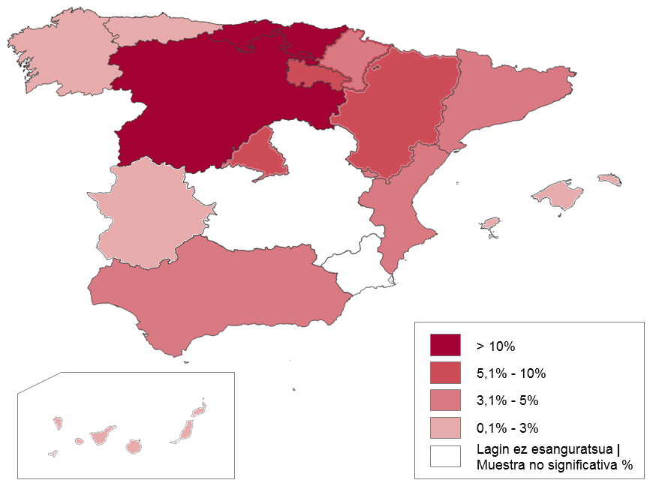
 | Postua | %
 | Posición
Andaluzia | Andalucía | 1 | 19.1
Aragoi | Aragón | 7 | 4.8
Asturias | Asturias | 10 | 2.5
Balearrak | Baleares | 12 | 1.9
Kanariak | Canarias | 8 | 3.4
Kantabria | Cantabria | 10 | 2.5
Gaztela-Mantxa Castilla la Mancha | 5 | 7.3
Gaztela eta Leon | Castilla y León | 3 | 10.3
Katalunia | Cataluña | 2 | 13.4
Valentziako Erkidegoa | Com. Valenciana | 3 | 10.3
Extremadura | Extremadura | 9 | 2.9
Galizia | Galicia | 6 | 5.8
Madril | Madrid | 4 | 7.8
Murtzia | Murcia | 11 | 2.3
Nafarroa | Navarra | 13 | 1.5
Euskadi | 9 | 2.9
Errioxa | La Rioja | 14 | 1
Ceuta eta Melilla | Ceuta y Melilla | * | *

Iturria / Fuente:Encuesta de Turismo de Residentes, INE. 2016

G12
12 Grafikoa Bidaien banaketa bidaia-mota edo garaiaren arabera. 2016. (%). Helmuga, Euskadi eta Estatua.
Gráfico 12 Distribución de los viajes recibidos según tipo o período. 2016. (%). Destino, Euskadi y Estado.

Euskadi

Asteburua | Fin de semana | Lana eta ikasketak | Trabajo y estudios | Udako oporrak | Vacaciones Verano | Zubiak | Puentes | Aste Santuko Oporrak | Vacaciones de Semana Santa | Gabonetako oporrak | Vacaciones Navidad | Bestelakoak | Otros
44.2 | 12.5 | 9.8 | 6 | 2.6 | 5.2 | 19.7

Estatua / Estado

Asteburua | Fin de semana | Lana eta ikasketak | Trabajo y estudios | Udako oporrak | Vacaciones Verano | Zubiak | Puentes | Aste Santuko Oporrak | Vacaciones de Semana Santa | Gabonetako oporrak | Vacaciones Navidad | Bestelakoak | Otros
45.3 | 9.9 | 13.1 | 5.5 | 3.6 | 4.3 | 18.3

Iturria / Fuente: Encuesta de Turismo de Residentes, INE. 2016

G13
13 Grafikoa Euskadira egindako bidaien banaketa motaren arabera eta inguruko autonomia-erkidegoetara egindako bidaiekiko alderaketa. 2015. (%). |  |  |  |  |  | 13 Grafikoa Euskadira egindako bidaien banaketa motaren arabera eta inguruko autonomia-erkidegoetara egindako bidaiekiko alderaketa. 2016. (%).
Gráfico 13 Distribución de los viajes recibidos en Euskadi según tipo y comparación con los recibidos en las CC.AA. del entorno próximo. 2015. (%). |  |  |  |  |  | Gráfico 13 Distribución de los viajes recibidos en Euskadi según tipo y comparación con los recibidos en las CC.AA. del entorno próximo. 2016. (%).

 | Aisialdia eta oporrak / ocio y vacaciones | Beste arrazoiak / Otros motivos | Lanekoak / Profesionales | Familia eta lagunei bisita / Visita a amistades, familiares |  | Aisialdia eta oporrak / ocio y vacaciones | Beste arrazoiak / Otros motivos | Lanekoak / Profesionales | Familia eta lagunei bisita / Visita a amistades, familiares
Galizia / Galicia | 35.5 | 7 | 8.2 | 49.2 | Galizia / Galicia | 36.3 | 4.5 | 10.4 | 48.7
Nafarroa / Navarra | 36.8 | 5.2 | 11.2 | 46.8 | Nafarroa / Navarra | 39.8 | 6.0 | 12.6 | 41.6
Asturias / Asturias | 49.1 | 6.1 | 5.8 | 39.1 | Asturias / Asturias | 50.3 | 3.8 | 5.0 | 40.9
Kantabria / Cantabria | 61.3 | 4.3 | 7.1 | 27.3 | Kantabria / Cantabria | 61.0 | 1.9 | 6.4 | 30.6
Euskadi | 37.1 | 7.3 | 15.2 | 40.3 | Euskadi | 37.0 | 5.5 | 11.3 | 46.2
...

M4
4 Mapa Euskadira iristen diren bidaiarien jatorrizko autonomia-erkidegoa. 2016.
Mapa 4 CC.AA. de procedencia de turistas que llegan a Euskadi. 2016.
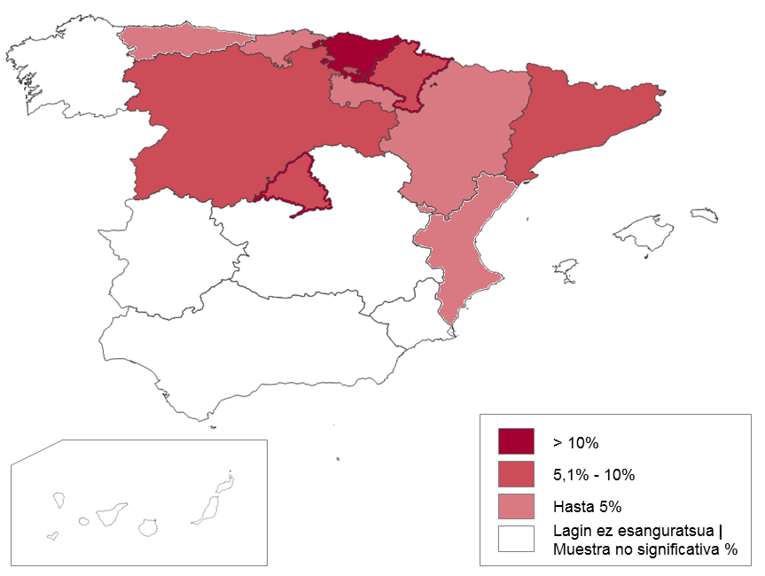
 | Postua | %
 | Posición
Andaluzia | Andalucía | * | *
Aragoi | Aragón | 8 | 2.2
Asturias | Asturias | 9 | 1.9
Balearrak | Baleares | * | *
Kanariak | Canarias | * | *-
Kantabria | Cantabria | 6 | 4.5
Gaztela-Mantxa Castilla la Mancha | * | *
Gaztela eta Leon | Castilla y León | 3 | 8.7
Katalunia | Cataluña | 4 | 7.8
Valentziako Erkidegoa | Com. Valenciana | 7 | 3.6
Extremadura | Extremadura | * | *
Galizia | Galicia | * | *
Madril | Madrid | 2 | 9.5
Murtzia | Murcia | * | *
Nafarroa | Navarra | 5 | 6.5
Euskadi | 1 | 43.2
Errioxa | La Rioja | 8 | 2.2
Ceuta eta Melilla | Ceuta y Melilla | * | *

* Lagin ez esanguratsua | muestra no significativa
Iturria / Fuente: Encuesta de Turismo de Residentes, INE. 2016

G14
14 Grafikoa Euskadira egindako bidaien banaketa iraupenaren arabera. 2016. (%). Norakoa, Euskadi eta Estatua. |  |  |  |  |  |  | Encuesta de turismo de residentes
Gráfico 14 Distribución de los viajes recibidos según duración. 2016. (%). Destino, Euskadi y Estado. |  |  |  |  |  |  | Resultados detallados anuales

 |  |  |  |  |  |  | Viajes, pernoctaciones y duración media por principales características de los viajes
 |  |  |  |  |  |  | Unidades: Dias

 |  |  |  |  |  |  |  | Duración media de los viajes
 |  |  |  |  |  |  |  | Total alojamientos
 |  |  |  |  |  |  |  | Total motivos |  | Negocios y otros motivos profesionales
 |  |  |  |  |  |  |  | Total transporte |  | Total transporte
 |  |  |  |  |  |  |  | Total viajes |  | Total viajes
 |  |  |  |  |  |  |  | Total noches |  | Total noches
 |  |  |  |  |  |  |  | Total |  | Total
 |  |  |  |  |  |  |  | 2016 | 2015 | 2016 | 2015
 |  |  |  |  |  |  | Total destino | 4.29 | 4.27 | 3.80 | 3.78

 | 15 egun baino gehiago / Más de 15 días | 8-15 egun bitartean / Más de 8 días | 4-7 egun bitartean / 4 a 7 días | 1-3 egun bitartean / 1 a 3 días
Estatua/ Estado | 3.2 | 6.5 | 17.8 | 72.5
Euskadi | 2.5 | 6.3 | 15.2 | 76

Iturria / Fuente: Encuesta de Turismo de Residentes, INE, 2016
...
 |  |  |  |  | Total destino | Total motivos | Total transporte | Total viajes | Total noches | Total | 2016
Duración media de los viajes | Total alojamientos | Total motivos | Total | 2016 | 3.87 |  |  |  |  |  | 2015
...

G15
15 Grafikoa Euskadira egindako bidaien banaketa arrazoiaren arabera. 2016. (%). Norakoa, Euskadi eta Estatua.
Gráfico 15 Distribución de los viajes recibidos según motivo. 2016. (%). Destino, Euskadi y Estado.

 | Bestelakoak / Otros | Lana/negozioak / Trabajo/negocios | Aisialdia/oporrak / Ocio/vacaciones | Familia/lagunak bisitatzea / Visita familia/amistades | PERSONALES
Estatua/ Estado | 5.5 | 8.5 | 46.2 | 39.8 | 91.5
Euskadi | 5.5 | 11.3 | 37 | 46.2 | 88.7

 | DATOS 2015
 | Bestelakoak / Otros | Lana/negozioak / Trabajo/negocios | Aisialdia/oporrak / Ocio/vacaciones | Familia/lagunak bisitatzea / Visita familia/amistades | PERSONALES
Estatua/ Estado | 6.6 | 9.1 | 44.5 | 39.9 | 91.0
...

G16
ORIGEN |  | DESTINO | DESTINO | DESTINO | 16 Grafikoa Euskadira egindako bidaien banaketa garraiobidearen arabera. 2016. (%). Norakoa, Euskadi eta Estatua.
 |  | TOTAL | España | 16 País Vasco | Gráfico 16 Distribución de los viajes recibidos según medio de desplazamiento 2016. (%). Destino, Euskadi y Estado.
...
16 País Vasco | 2016 | 10,488,344 | 9,447,489 | 2,097,203
 | 2015 | 9,547,081 | 8,586,268 | 1,722,859
...
16 País Vasco | 2016 | 903,034 | 472,924 | 0
 | 2015 | 875,662 | 471,685 | 0
 |  | 8.6% | 5.0% | 0.0%
 |  | 9.2% | 5.5% | 0.0%
16 País Vasco | 2016
 | 2015
 |  |  |  |  |  | Bestelakoak / Otros | Trena / Tren | Hegazkina / Avión | Autobusa / Autobús | Norberaren berebila / Vehículo propio
 |  |  |  |  | Estatua/ Estado | 1.7 | 5.7 | 4.9 | 5.3 | 82.4
16 País Vasco | 2016 | 8,233,496 | 7,693,750 | 1,613,103 | Euskadi | 2.5 | 6.8 | 4.6 | 9.5 | 76.6
 | 2015 | 7,688,641 | 7,216,989 | 1,442,833
 |  | 78.5% | 81.4% | 76.9% | Iturria / Fuente: Encuesta de Turismo de Residentes, INE, 2016
 |  | 80.5% | 84.1% | 83.7%
16 País Vasco | 2016 | 857,039 | 824,918 | 213,485
 | 2015 | 599,015 | 572,839 | 178,391
...

G17
 | Hotelak eta antz. / Hoteles y similares | Etx.partikularra / Vivienda propia | Alokatutako etx. / Viv. Alquiler | Gainerako merkatua / Resto de mercado | Fam edo lagunen etx. / Viv. Familiares o amistades
Euskadi | 21.6 | 14.0 | 5.2 | 3.5 | 48.9
Estatua / Estado | 20.0 | 20.2 | 6.0 | 2.1 | 46.0

 | 17 Grafikoa Jasotako bidaien banaketa aukeratutako ostatuaren arabera. 2016. (%). Norakoa, Euskadi eta Estatua.
 | Gráfico 17 Distribución de los viajes recibidos según alojamiento utilizado. 2016. (%). Destino, Euskadi y Estado.

G18
18 Grafikoa 25-44 urte arteko Euskadirako bidaiarien garrantzia jatorriaren arabera. 2016. (%).
Gráfico 18 Peso de la franja de 30 a 45 años en viajes a Euskadi según su procedencia. 2016. (%).

Jatorrizko Autonomia Erkidegoa / CC.AA. de procedencia

 | Guztira / Total | Euskal A.E. / C.A. Euskadi | Beste Erkidegoak / Resto CC.AA.
Beste erkidego batean/En otra CC.AA. | 33.4 | 30.9 | 35.2

Iturria / Fuente: Encuesta de Turismo de Residentes, INE, 2016.
Ikus bidaiarien adinari buruzko ohar metodologikoa. Ver nota metodológica sobre edad de visitantes.

G19
19 Grafikoa EAE bisitatzen duten bidaiarien banaketa jatorrizko autonomia-erkidego eta sexuaren arabera. 2015. (%)
Gráfico 19 Distribución de viajes a Euskadi según procedencia y sexo de la persona. 2015. (%).

Jatorrizko Autonomia Erkidegoak / CC.AA. de procedencia

 | Guztira / Total | Euskal A.E. / C.A. Euskadi | Beste Erkidegoak / Resto CC.AA.
Emakumeak / Mujeres | 62 | 62.8 | 61.3
Gizonak / Hombres | 38 | 37.2 | 38.7

Iturria / Fuente: Encuesta de Turismo de Residentes, INE, 2016.

G20
20 Grafikoa Senide eta lagunen etxean hartutako ostatuaren garrantzia, eta asteburuko bidaiena, jatorrizko autonomia-erkidegoaren arabera, Euskadirako bidaietan. 2016. (%).
Gráfico 20 Importancia de los viajes de fin de semana y del alojamiento en vivienda de familiares y amistades según CC.AA. de procedencia de los viajes a Euskadi 2016. (%).

Asteburuko bidaiak |  | Senideen edo lagunen etxean ostatua /
Viajes fin de semana |  | Alojamiento en vivienda de familiares o amistades

 | Viaje fin de semana |  | Alojamiento en vivienda de familiares o amistades
Guztira / Total | 44.2 | Guztira / Total | 48.9
Euskal A.E. / C.A. De Euskadi | 56.9 | Euskal A.E. / C.A. De Euskadi | 55.9
Nafarroa / Navarra | 46.6 | Castilla y León / Gaztela-Leon | 60.7
Errioxa / La Rioja | 46.8 | Madril / Madrid | 49.8
Besteak / Otras | 32.4 | Nafarroa / Navarra | 48.2
 |  | Besteak / Otras | 51.3
...

G21
21 Grafikoa Euskadira bidaiatzeko arrazoi nagusien garrantzia jatorrizko autonomia-erkidegoaren arabera. 2016. (%).
Gráfico 21 Importancia de los dos principales motivos de desplazamiento según CC.AA. de procedencia. 2016. (%).

Familia / lagunak bisitatzea |  | Aisialdia/oporrak
Visita a familiares y amistades (%) |  | Ocio, recreo, vacaciones (%)

 | Familia/lagunak bisit./visita familiares, amigos |  | Aisialdea / oporrak /
Guztira / Total | 46.2 | Guztira / Total | 37.0
Euskal A.E. / C.A. de Euskadi | 55.5 | Euskal A.E. / C.A. de Euskadi | 34.5
Castilla y León / Gaztela-Leon | 55.1 | Nafarroa / Navarra | 34.9
Madrid / Madril | 42.8 | Madrid / Madril | 45.6
Kantabria / Cantabria | 25.8 | Cantabria / Kantabria | 13.1
Nafarroa / Navarra | 40.9 | Cataluña / Katalunia | 50.0
Besteak / Otras | 34.6 | Besteak / Otras | 38.6
...

G22
22 Grafikoa Eguneko batez besteko gastua jatorrizko autonomia-erkidegoen arabera. 2015-2016. (%). Norakoa, Euskadi eta Estatua.
Gráfico 22 Gasto medio diario por CC.AA. de procedencia. 2015-2016. (%). Destino, Euskadi y Estado.

 | 2016 | 2015
Katalunia | Cataluña | 49.1 | 46.6
Kantabria | Cantabria | 41.03 | 42.02
Gaztela eta Leon | Castilla y León | 32.7 | 33.25
Errioxa | La Rioja | 37.6 | 35.01
Aragoi | Aragón | 40.08 | 41.8
Nafarroa | Navarra | 45.1 | 43.3
Madril | Madrid | 65.75 | 59.22
Euskadi | 52.4 | 54.5
Guztira | Total | 43.8 | 42.2

 | Katalunia | Cataluña | Kantabria | Cantabria | Gaztela eta Leon | Castilla y León | Errioxa | La Rioja | Aragoi | Aragón | Nafarroa | Navarra | Madril | Madrid | Euskadi | Guztira | Total
2016 | 49.1 | 41.03 | 32.7 | 37.6 | 40.08 | 45.1 | 65.75 | 52.4 | 43.8
2015 | 46.6 | 42.02 | 33.25 | 35.01 | 41.8 | 43.3 | 59.22 | 54.5 | 42.2

Iturria / Fuente: Encuesta de Turismo de Residentes, INE, 2016.

G23
23 Grafikoa Euskadi igorlea-Euskadi hartzailea alderaketa Estatuaren baitan. (%). Bidaiak eta arrazoi nagusiak. 2016
Gráfico 23 Comparación Euskadi emisor-Euskadi destino en el Estado. (%). Viajes y principales motivos. 2016

Bidaiak guztira/ |  | Bidaiak arrazoi nagusien arabera/
Total viajes (%) |  | Viajes según principales motivos (%)

 | Bidaiak/Viajes |  | Lana / negozioak - Trabajo / negocios | Aisialdia / oporrak - Ocio / vacaciones | Familia / lagunei bisitatzea / Visita familia /amistades
Euskadi igorlea / Euskadi emisor | 5.8 | Euskadi igorlea / Euskadi emisor | 5.4 | 57 | 34.4
Euskadi helmuga / Euskadi destino | 2.9 | Euskadi helmuga / Euskadi destino | 11.3 | 37 | 46.2

Iturria / Fuente: Encuesta de Turismo de Residentes, INE, 2016.
...

G24
24 Grafikoa Euskadi igorlea-Euskadi hartzailea alderaketa batez besteko egonaldiaren eta ostatu motaren arabera. 2016. (%).
Gráfico 24 Comparación Euskadi emisor - Euskadi destino según estancia media y tipo de alojamiento. 2016. (%).

Batez-besteko egonaldia (egunak) / |  |  | Ostatu-mota (%) /
Estancia media (días) |  |  | Tipo de alojamiento (%)

 | Batez besteko egonaldia / Estancia media |  | Familia edo lagunen etx. / Vivienda de familiares o amistades | Etx.propioa/Viv. Propia | Hotelak eta antzek. / Hoteles y similares
Euskadi igorlea / Euskadi emisor | 5.1 | Euskadi igorlea / Euskadi emisor | 40 | 22.4 | 21.5
Euskadi helmuga / Euskadi destino | 3.6 | Euskadi helmuga / Euskadi destino | 48.9 | 14 | 21.6

Iturria / Fuente: Encuesta de Turismo de Residentes, INE, 2016.

G25
25 Grafikoa Euskadi igorlea-Euskadi hartzailea alderaketa: batez besteko gastua pertsonako eta batez besteko gastua eguneko. 2016. (%).
Gráfico 25 Comparación Euskadi emisor-Euskadi destino: gasto medio por persona y gasto medio diario. 2016. (%).

Batez besteko gastua pertsonako (€) / |  | Batez besteko gastua eguneko (€) /
Gasto medio por persona (€) |  | Gasto medio por día (€)

 | Batez besteko gastua pertsonako (€) / Gasto medio por viajero (€) |  | Batez besteko gastua eguneko (€) / Gasto medio por día (€)
Euskadi igorlea / Euskadi emisor | 247.7 | Euskadi igorlea / Euskadi emisor | 48.2
Euskadi helmuga / Euskadi destino | 185.2 | Euskadi helmuga / Euskadi destino | 52.1

